2022_Investigación
 |  |  |  |  |  |  |  |  |  |  | Unidade de Análises e Programas

2022_Investigación: información xeral
Fontes: SAID, OPI, SUXI, Área de apoio á investigación e transferencia ámbito científico, Xescampus, Biblioteca Universitaria
Data do informe: xuño 2023

2022_INVESTIGACIÓN

2022_Grupos de investigación
TESES DOUTORAMENTO 2022
nº teses lidas | 142
PUBLICACIÓNS CIENTÍFICAS 2022
Consultar portal de investigación | https://portalcientifico.uvigo.gal/
PUBLICACIÓNS PROPIAS 2022
Monografías | 2
Revistas | 9

GRUPOS DE INVESTIGACIÓN 2022 | Artes e Humanidades | Ciencias | Ciencias da Saúde | Ciencias Sociais e Xurídicas | Enxeñaría e Arquitectura | Total | Estranxeiros/as
nº de grupos de investigación* | 26 | 44 | 9 | 45 | 45 | 169
nº de membros grupos de investigación** | 317 | 521 | 109 | 518 | 482 | 1,947 | 137
nº de membros mulleres | 199 | 252 | 67 | 267 | 148 | 933 | 76 |  | * Asignación do ámbito segundo a rama de coñecemento do/a IP/coordinador/a.
nº de coordinadores/as e/ou investigadores/as principais | 40 | 68 | 12 | 57 | 56 | 233 |  |  | ** Ao persoal externo á Uvigo, persoal investigador, estudantes…que non teñen rama de coñecemento asignada en SUXI,
nº de mulleres coordinadora e/ou Investigadora principal | 23 | 23 | 5 | 26 | 9 | 86 |  |  | asignóuselles o ámbito do/a IP/coordinador/a do seu grupo de investigación

Participantes en proxectos de investigación Por categoría e ámbito | Artes e Humanidades |  |  | Ciencias |  |  | Ciencias da Saúde |  |  | Ciencias Sociais e Xurídicas |  |  | Enxeñaría e Arquitectura |  |  | Total
 | Homes | Mulleres | Total ámbito | Homes | Mulleres | Total ámbito | Homes | Mulleres | Total ámbito | Homes | Mulleres | Total ámbito | Homes | Mulleres | Total ámbito
Axudante doutor/a | 2 | 2 | 4 |  | 3 | 3 |  |  |  | 5 | 7 | 12 | 9 | 1 | 10 | 29
Catedrático/a de Escola Universitaria | 1 |  | 1 | 1 | 3 | 4 | 1 |  | 1 |  |  |  | 2 |  | 2 | 8
Catedrático/a de Universidade | 5 | 2 | 7 | 52 | 26 | 78 | 6 | 3 | 9 | 15 | 11 | 26 | 50 | 6 | 56 | 176
Interino/a |  | 2 | 2 |  | 1 | 1 |  | 1 | 1 | 1 | 2 | 3 | 1 |  | 1 | 8
Lector/a | 1 |  | 1 |  |  |  |  |  |  |  |  |  |  |  |  | 1
Profesor/a contratado/a doutor/a | 1 | 5 | 6 | 4 | 5 | 9 | 1 | 2 | 3 | 10 | 23 | 33 | 28 | 7 | 35 | 86
Profesor/a Emérito/a | 1 |  | 1 | 2 |  | 2 |  |  |  | 1 |  | 1 |  |  |  | 4
Profesor/a titular de Escola Universitaria |  |  |  |  |  |  |  |  |  |  | 1 | 1 | 1 | 1 | 2 | 3
Profesor/a titular de Universidade | 13 | 25 | 38 | 56 | 47 | 103 | 6 | 9 | 15 | 34 | 38 | 72 | 76 | 39 | 115 | 343
Profesorado asociado |  |  |  |  |  |  |  |  |  | 1 |  | 1 | 1 | 1 | 2 | 3
Total | 24 | 36 | 60 | 115 | 85 | 200 | 14 | 15 | 29 | 67 | 82 | 149 | 168 | 55 | 223 | 661

Nº de sexenios obtidos no ano 2022 | Homes | Mulleres | Total
Artes e Humanidades | 14 | 6 | 20
Ciencias | 22 | 23 | 45
Ciencias da Saúde | 1 | 2 | 3
Ciencias Sociais e Xurídicas | 20 | 37 | 57
Enxeñaría e Arquitectura | 34 | 16 | 50
Total | 91 | 84 | 175

RECURSOS EXTERNOS CAPTADOS 2022 | IMPORTES
PROXECTOS INVESTIGACIÓN A.X. ESTADO | 12,834,653.00 €
PROXECTOS INVESTIGACIÓN A.C. GALICIA | 16,079,907.00 €
CONVENIOS, FUNDACIÓNS E OUTROS | 241,618.00 €
PROXECTOS INVESTIGACIÓN EUROPEOS | 3,535,205.85 €
PROXECTOS INVESTIGACIÓN INTERREG. | 25,886.65 €
FACTURACIÓN C.A.C.T.I. | 466,086.41 €
FACTURACIÓN CINBIO | 23,370.90 €
FACTURACIÓN CITI | 13,423.22 €
FACTURACIÓN E.C.I.M.A.T. | 67,566.17 €
CONTRATACIÓN I+D (sinatura no 2022) | 5,485,115.84 €
CONTRATACIÓN I+D (prórrogas anualidades anteriores) | 192,846.63 €
INOU | 47,000.00 €
TOTAL | 39,012,679.66 €
ORZAMENTO VIGO (PREVISIÓNS INICIAIS) | 198,316,372.00 €
% | 19.67%

2022_Proxectos
 |  |  |  |  |  |  |  |  |  |  | Unidade de Análises e Programas

2022_Proxectos de investigación segundo convocatoria
Fontes: SAID, OPI, SUXI
Data do informe: xuño 2023

2022_INVESTIGACIÓN

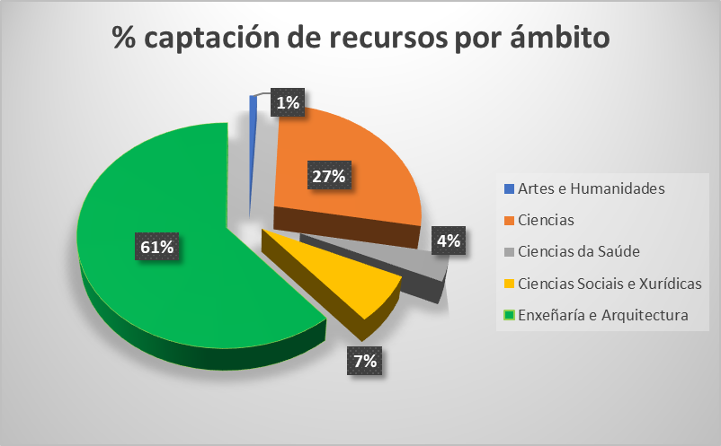
PROXECTOS SEGUNDO CONVOCATORIA | Artes e Humanidades |  | Ciencias |  | Ciencias da Saúde |  | Ciencias Sociais e Xurídicas |  | Enxeñaría e Arquitectura |  | Total número | Total importe
 | Número | Importe | Número | Importe | Número | Importe | Número | Importe | Número | Importe
E - CENTRAL DO ESTADO | 4 | 140,587.00 € | 32 | 4,249,244.00 € | 3 | 422,365.00 € | 7 | 388,578.00 € | 51 | 7,633,879.00 € | 97 | 12,834,653.00 €
EUROPEOS_HORIZONTE EUROPA |  |  | 2 | 407,472.75 € | 1 | 139,417.48 € | 2 | 408,402.96 € | 3 | 1,427,894.40 € | 8 | 2,383,187.59 €
EUROPEOS_INTERREXIONAIS |  |  |  |  |  |  |  |  | 1 | 25,886.65 € | 1 | 25,886.65 €
EUROPEOS_OUTROS |  |  | 1 | 287,235.52 € |  |  | 1 | 305,854.00 € | 4 | 558,928.74 € | 6 | 1,152,018.26 €
INOU | 1 | 3,916.00 € | 3 | 11,751.00 € |  |  | 5 | 19,583.00 € | 3 | 11,750.00 € | 12 | 47,000.00 €
O - OUTROS (convenios, fundacións e outros) | 1 | 10,518.00 € |  |  |  |  | 2 | 31,000.00 € | 5 | 200,100.00 € | 8 | 241,618.00 €
X - XUNTA DE GALICIA | 2 | 134,990.00 € | 15 | 3,889,588.00 € | 4 | 719,200.00 € | 9 | 1,152,495.00 € | 16 | 10,183,634.00 € | 46 | 16,079,907.00 €
TOTAL | 8 | 290,011.00 € | 53 | 8,845,291.27 € | 8 | 1,280,982.48 € | 26 | 2,305,912.96 € | 83 | 20,042,072.79 € | 178 | 32,764,270.50 €

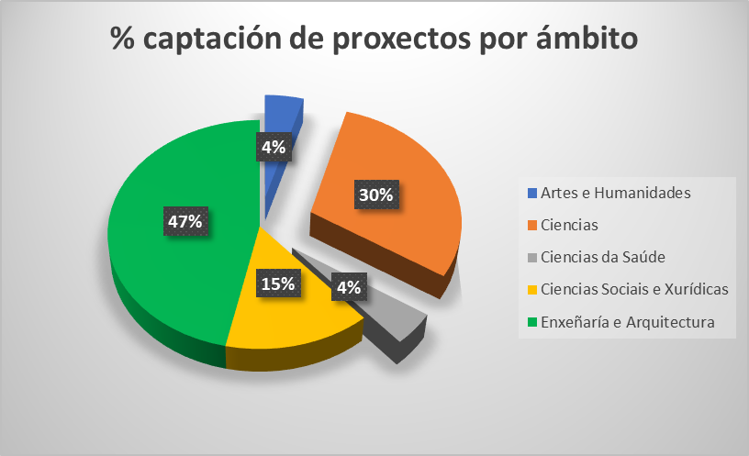
PROXECTOS SEGUNDO ÁMBITO PDI RESPONSABLE | Artes e Humanidades |  | Ciencias |  | Ciencias da Saúde |  | Ciencias Sociais e Xurídicas |  | Enxeñaría e Arquitectura |  | Total
 | Homes | Mulleres | Homes | Mulleres | Homes | Mulleres | Homes | Mulleres | Homes | Mulleres
E - CENTRAL DO ESTADO | 4 |  | 18 | 14 | 1 | 2 | 6 | 1 | 35 | 16 | 97
EUROPEOS_HORIZONTE EUROPA |  |  | 1 | 1 | 1 |  | 1 | 1 | 3 |  | 8
EUROPEOS_INTERREXIONAIS |  |  |  |  |  |  |  |  | 1 |  | 1
EUROPEOS_OUTROS |  |  |  | 1 |  |  | 1 |  | 1 | 3 | 6
INOU |  | 1 | 2 | 1 |  |  | 1 | 4 | 2 | 1 | 12
O - OUTROS (convenios, fundacións e outros) | 1 |  |  |  |  |  |  | 2 | 4 | 1 | 8
X - XUNTA DE GALICIA | 1 | 1 | 10 | 5 | 2 | 2 | 7 | 2 | 10 | 6 | 46
TOTAL | 6 | 2 | 31 | 22 | 4 | 4 | 16 | 10 | 56 | 27 | 178

